【記入③】プログラム情報入力シート
BizGateイベントガイド 【記入③】プログラム情報入力シート
※黄色セルは入力必須項目です。
 | 通常表示用
 | 時間 | セッション項目 | セッション内容 | 補足
プログラム情報 | ： ～ ： | タイトル |  | ※改行可
 |  | 講演者 |  | ※所属、役職、氏名、改行可
 |  | プログラム説明文 |  | ※プログラム説明文、改行可 ※講演者プロフィールはNG
 |  | 講演者写真画像 トラック詳細用 (ファイル名) |  | ※W300×H300px、JPEG・PNG形式のみ
 | ： ～ ： | タイトル |  | ※改行可
 |  | 講演者 |  | ※所属、役職、氏名、改行可
 |  | プログラム説明文 |  | ※プログラム説明文、改行可 ※講演者プロフィールはNG
 |  | 講演者写真画像 トラック詳細用 (ファイル名) |  | ※W300×H300px、JPEG・PNG形式のみ
 | ： ～ ： | タイトル |  | ※改行可
 |  | 講演者 |  | ※所属、役職、氏名、改行可
 |  | プログラム説明文 |  | ※プログラム説明文、改行可 ※講演者プロフィールはNG
 |  | 講演者写真画像 トラック詳細用 (ファイル名) |  | ※W300×H300px、JPEG・PNG形式のみ
 | ▼入力欄が足りない場合は手動で追加してください。

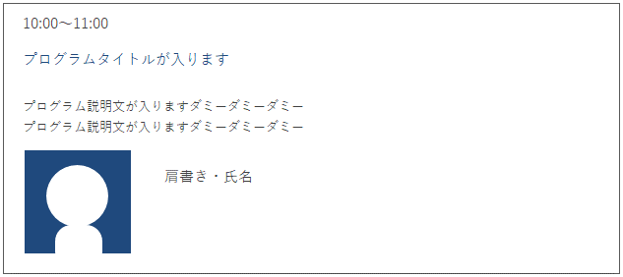
 | 12:30～12:50
 | 13:00～13:50
 | 14:00～14:50
 | 15:00～16:30
 | ▲時間記入イメージ | ▲プログラムタイトルをクリックすると詳細が表示されます

 | 【有料・オプション】複数トラック用タイムテーブル 記入項目
 | 時間 | セッション項目 | セッション内容 | 補足
 | 時間帯 | 会場／セッション番号 | タイムテーブルをご利用の場合は、 左記の内容が含まれたURLまたは資料の送付をお願い致します。 | ※例)A-1会場
 |  | タイトル
 |  | 講演者
 |  | 説明文
 |  | 講演者写真画像(ファイル名)
 |  | セッションの申込上限数 |  | 申込上限数に達した場合、「満席」と表示します
 |  | ユーザーに最低1つのセッションは必ず選択してもらいますか？
 |  | 時間帯が重なるセッションを選択可能としますか？
 |  | 申し込み後、申込者によるセッション内容の変更を許可しますか？

 | ▲タイムテーブルイメージ（同一時間帯に複数トラックがある場合）

